Sheet1
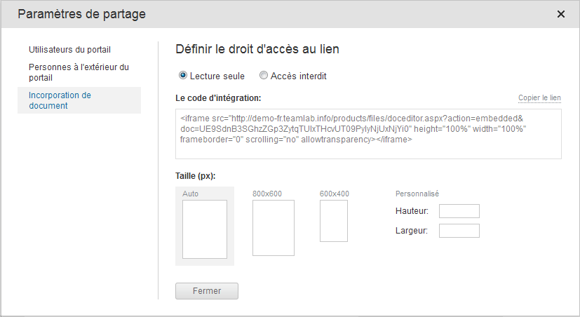
Bienvenue sur TeamLab Spreadsheet Editor

Créez des classeurs ou chargez des fichiers Excel pour les modifier directement sur le portail TeamLab.

Composants PC commandés
Article | Description | Prix moyen ($) | Client | Quantité
CPU | model 000-000-000 | 99 | David Connor | 3
Disque dur | model 000-000-000 | 110 | David Connor | 3
Carte-mère | model 000-000-000 | 153 | David Connor | 3
Carte audio | model 000-000-000 | 70 | Anna Suarez | 2
Carte vidéo | model 000-000-000 | 35 | ABC Family Insurance | 4

Modifiez votre classeur en insérant ou supprimant les cellules, les lignes et les colonnes, en fusionnant les cellules et ajoutant les bordures.

Copiez et collez les données dans les cellules, mettez en forme le texte entré, changez le format de nombre, appliquez les modèles de tableau.
Prix moyen vs Prix de vente
Utilisez les fonctions pour effectuer le calcul automatique. Triez et filtrez vos données.

Représentez graphiquement vos données en utilisant des diagrammes . Insérez des images et des liens hypertextes.

Revenu hebdomadaire
ID | Article | Description | Client | Quantité | Prix moyen ($) | Prix de vente ($) | Montant ($)
1 | CPU | model 000-000-000 | David Connor | 3 | 99 | 172 | 516
2 | Disque dur | model 000-000-000 | David Connor | 3 | 110 | 65.1 | 195.3
3 | Carte-mère | model 000-000-000 | David Connor | 3 | 153 | 154.5 | 463.5
Totale: |  |  |  |  |  |  | 1704.52

Enregistrez, imprimez ou téléchargez votre classeur en tant que fichier .xls, .xlsx, .ods, .csv ou .html.

Partagez votre classeur avec vos collègues, rendez le public ou intégrez-le à votre site.

 |  |  | Pour en savoir plus, consultez notre Centre d'aide

